Resultad. general
 | Espacio protegido |  | Riberas del río Aliste y afluentes

 | Código: | ES4190074 | Tipo de figura Red Natura: |  |  | LIC
 | Localidad de: | Gallegos del Río | Provincia: | Zamora
 | Comunidad autónoma: |  | Castilla y León
 | UTM central del espacio:
 | X: | 224797.52 | Y: | 4626167.59

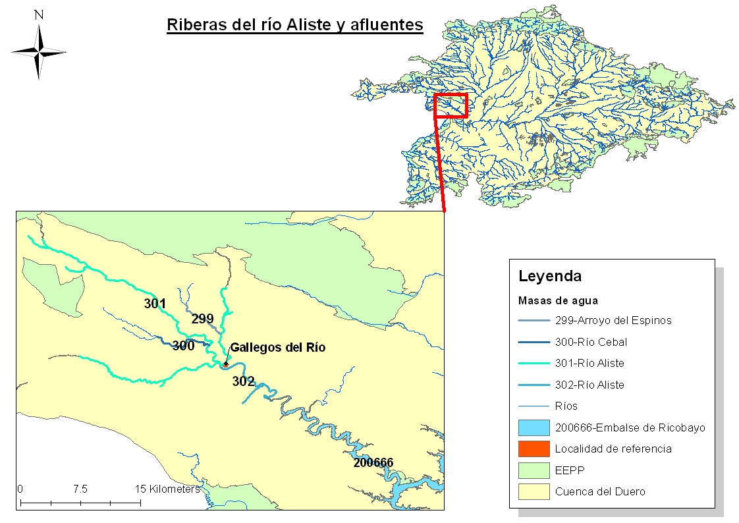

 | Figura 1. Plano de localización del EEPP en la cuenca del Duero

I). MASAS DE AGUA INCLUIDAS EN EL ESPACIO PROTEGIDO

Código | Tipo | Descripción |  |  |  |  |  | % incluido
301 | Río | Río Aliste desde cabecera hasta confluencia con ribera de Riofrío, río Mena, ribera de Riofrío, y afluentes |  |  |  |  |  | 88
302 | Río | Río Aliste desde confluencia con ribera de Riofrío hasta el embalse de Ricobayo, y arroyo de la Riverita |  |  |  |  |  | 100
200666 | Embalse | Embalse de Ricobayo

. MASAS DE AGUA SUBTERRÁNEAS
400033 | Subterránea | Aliste

II). CARACTERÍSTICAS DEL ESPACIO PROTEGIDO

En este apartado se incluyen los hábitats y especies de interés comunitario ligados al medio hídrico, incluidas en los anexos de la DIRECTIVA 92/30, y que se encuentran en el espacio protegido que se trata. La descripción de los hábitats es la que se encuentra en la publicación del Ministerio del año 2009, Bases ecológicas preliminares para la conservación de los tipos de hábitat de interés comunitario en España.

Descripción del Espacio Protegido:
El Espacio incluye un tramo del río Aliste y del río Mena, también se incluyen los arroyos Espinosa y Riofrío. La superficie englobada dentro de este Espacio la define el cauce del río más una anchura de 25 m. en cada margen a lo largo de los tramos. Este Espacio cuenta con grandes valores paisajísticos y culturales de las riberas y de los parajes que atraviesa, pues abundan los prados de siega y los pastizales de diente e infraestructuras como molinos, fuentes y bebederos tradicionales. Además cuenta con la presencia de Lutra lutra y es unos de los refugios más importantes de Castilla y León para la reproducción de diversas especies de quirópteros. Podemos dividir este Espacio en dos tramos: el tramo alto en el que se incluye los ríos Aliste, río Mena y Riofrío, hasta la confluencia de los dos últimos en el primero. Y un tramo bajo, desde la confluencia de los tres ríos, cerca de la localidad de Gallegos del río, hasta el final del Espacio, esta parte final incluye la cola del embalse de Ricobayo.

Descripción geomorfológica del espacio ripario, utilizando caracteres de Rosgen
Tipo de valle |  | Valle relativamente entre los tipos II y III, con inclinación de las laderas vertientes no muy pronunciadas, con llanura de inundación bien definida y confinada por terrazas fluviales.

Tipo de cauce Rosgen |  | Ti po C2 bolos , aunque con una sinusoidad superior a este tipo de ríos.

Relación anchura/profundidad |  | Alta superior a 12

Índice de sinuosidad |  | Muy alta superior a 1,5

II.1 Hábitats presentes ligados al medio hídrico

Código | Tipo | Descripción
3240 | LIC | Ríos alpinos con vegetación leñosa en sus orillas de Salix elaeagnos.
3260 | LIC Y ZEPA | Ríos, de pisos de planicie a montano con vegetación de Ranunculion fluitanis y de Callitricho-Batrachion.
91E0* | LIC Y ZEPA | Bosques aluviales de Alnus glutinosa y Fraxinus excelsior (Alno-Padion, Alnion incanae, Salicion albae).
91B0 | LIC Y ZEPA | Fresnedas termófilas de Fraxinus angustifolia.
92A0 | LIC Y ZEPA | Bosques galería de Salix alba y Populus alba.
92D0 | LIC Y ZEPA | Galerías y matorrales ribereños termomediterráneos (Nerio-Tamaricetea y Securinegion tinctoriae).
6420 | LIC Y ZEPA | Prados húmedos mediterráneos de hierbas altas del Molinion-Holoschoenion.

Otros posibles hábitats presentes en el espacio y no incluidos en la ficha descriptiva
Código | Tipo | Descripción

 | * Indica que el hábitat es prioritario.

II.2 Especies incluidas en el anexo II presentes y ligados al medio hídrico

Clase | Código | Nombre científico * |  |  |  | Nombre común
Mamíferos | 1355 | Lutra lutra |  |  |  | Nutria

Aves

Anfíbios y reptiles | 1194 | Discoglossus galganoi |  |  |  | Sapillo pintojo

Peces | 6149 | Chondrostoma polylepis (Parachondrostoma polylepis) |  |  |  | Boga de río
 | 6155 | Rutilus arcasii (Achondrostoma arcasii) |  |  |  | Bermejuela

Invertebrados

* En las especies con dos nombres, el nombre que aparece el primero es el que se encuentra en las fichas descriptivas de los espacios, el nombre actualizado se encuentra entre paréntesis.

II.3 Procesos condicionantes del estado de los hábitats y especies

La actuación directa sobre las riberas es elevada en muchos tramos, hay una fuerte presión ejercida por las prácticas ganaderas y agrícolas tradicionales de la zona y a las plantaciones de chopos de repoblación, situados de forma discontinua en los tres ríos de este Espacio, y que delimitan el ancho del bosque de ribera.

El ancho de protección para el desarrollo de la vegetación de ribera establecido por el Plan para estos ríos es de 10 m.

III). ESTADO ACTUAL DE HÁBITATS Y ESPECIES

Se incluyen la información sobre los inventarios y listados de fauna y vegetación de ribera más actualizados disponibles, así como una evaluación comparativa entre las especies que están en este espacio incluidas en los anexos de la Directiva y la riqueza de especies presentes y localizadas actualmente, según los inventarios consultados.

III.1 Estado de la Comunidad Piscícola

Los datos que se muestran en este punto pertenecen al inventario más reciente del que se dispone, sólo correponden a un muestreo realizado en un punto localizado de un tramo fluvial incluido en este espacio

Riqueza relativa en % ictiofauna
Lepomis gibbosus | 44.1
Gobio lozanoi | 10.9
Alburnus alburnus | 37.1
Esox lucius | 7.9
Masa de agua donde se realizó el muestreo |  |  | 302
Fecha de muestreo |  |  | 2011-08-03
Riqueza
Especie | Porcentaje | Especie | Porcentaje
Lepomis gibbosus | 44.1
Gobio lozanoi | 10.9
Alburnus alburnus | 37.1
Esox lucius | 7.9

 | 'Resultad. general'!#REF!
 | 0

Especie |  | Presente en el muestreo | Incluida en la ficha | 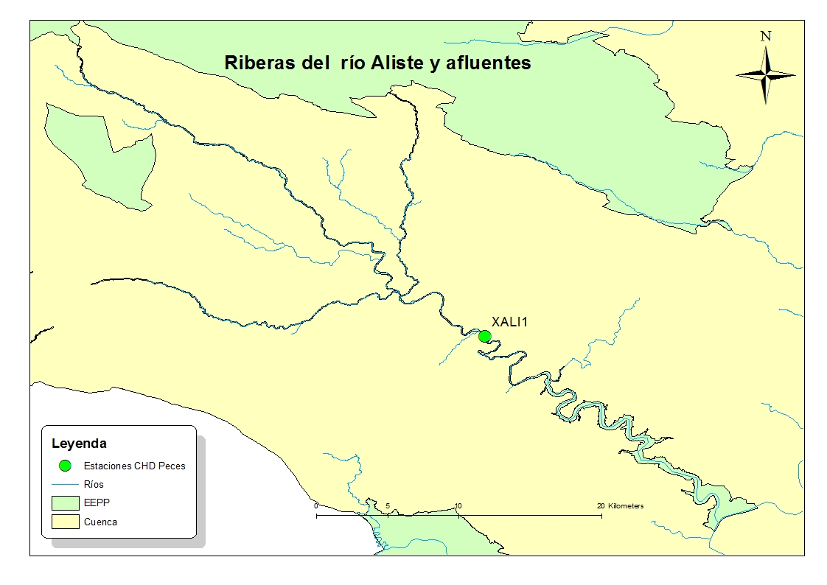
Parachondrostoma polylepis |  |  | SI
Achondrostoma arcasii |  |  | SI

Lepomis gibbosus |  | SI
Gobio lozanoi |  | SI
Alburnus alburnus |  | SI
Esox lucius |  | SI

 |  |  |  | Figura 2. Localización de los puntos donde se realizó el muestreo de peces y la tesela de vegetación de ribera descrita en el punto III 4.

III. 2. Comparación entre las especies de peces teóricamente presentes y las detectadas con muestreos.

En este apartado se ha comparado la composición de la comunidad de peces, tomando como referencia las especies citadas en las fichas del Espacio Protegido, y como inventario a comparar el del inventario más reciente encontrado y que contenga la máxima variedad y coincidencia en la Comunidad de peces con las de referencia. El indicador (Índice de Sorensen) valora el número de coincidencias entre las especies presentes y las de referencia.

 |  | Nº especies presentes en las fichas oficiales de EEPP | Nº Especies presentes en el inventario | Nº Especies coincidentes | Indicador
Respecto a la composición íctica |  | 2 | 4 | 0 | 0

Especies presentes |  | 2
Origen de los datos |  | Base de datos de CHD y J. de C y L.

Nº de muestreos de peces realizados en el Espacio Protegido |  |  |  | 1 | Representatividad del muestreo |  | Baja

III.3 Estado de otras Comunidades de Vertebrados

Los datos que se muestran en este punto pertenecen al inventario de especies de la base de datos del MAGRAMA, en la que se cita la presencia de las especies localizando a las mismas si se ha detectado su presencia en cuadriculas de 10 x 10 km.

Mamíferos | Lutra lutra
Aves
Anfíbios | Discoglossus galganoi |  | Rana iberica
Reptiles | Maurremys leprosa |  | Lacerta schreiberi

III.4 Descripción y Estado de la vegetación de ribera

Los datos que se muestran en este punto son los que se encuentran registrados en la tesela de vegetación de ribera, incluida o más próxima al Espacio Protegido, dentro de las descritas en la guía visual interactiva de la Vegetación de Ribera publicada por el CEDEX.

Formación vegetal general |  | No hay teselas de vegetación de ribera publicadas por el CEDEX en este Espacio
Anchura de ribera no alterada
Longitud cubierta por vegetación
Densidad
Primera banda
Especies arbóreas dominantes

Especies arbustivas dominantes

Especies acompañanates

Segunda banda
Especies arbóreas dominantes

Especies arbustivas dominantes

Esta información solo corresponde a una tesela de las publicada por el CEDEX en su informe, y puede no ser representativa de la composición y estado de toda la vegetación de ribera de este Espacio.

IV). APETENCIAS Y FASES CRÍTICAS DE LAS ESPECIES Y HÁBITATS DE LOS QUE DEPENDE EL BUEN ESTADO DEL ESPACIO PROTEGIDO

IV.1 Factores condicionantes del estado de las poblaciones de las especies de importancia en el Espacio Protegido.

Boga de río | Vive en los tramos medios de los ríos, en zonas de marcada corriente, pero también prolifera en las aguas de los embalses. Es un pez muy gregario, especialmente durante la migración prerreproductiva que efectúa curso arriba.
Bermejuela | Especie que vive en ambientes muy diversos: tramos fluviales, aguas remansadas, lagos y aguas salinas. En los ríos mediterráneos prefiere los tramos altos, mientras que en el resto elige los tramos medios.

Sapillo pintojo | Los adultos son de hábitos muy acuáticos. Toleran muy bien la presencia humana; en muchas ocasiones se reproducen en los alrededores de medios artificiales como los pilones de fuentes y abrevaderos. Es necesario aclarar su distribución. Se desconoce actualmente el estatus específico de las poblaciones de algunas regiones

Nutria | Riberas con un mínimo de cobertura vegetal, indispensable para albergar sus madrigueras y refugios de cría, así como aguas y alimentos no muy contaminados

IV.2 Factores condicionantes del estado de los hábitats de importancia comunitaria en el Espacio Protegido.

3240 | Este hábitat está caracterizado por regímenes continuos y temporales, aunque los sacuces toleran en parte la sequía temporal. En cuanto a los suelos toleran suelos rocosos e inestables, poco o nada evolucionados. La comunidad vegetal característica que puebla este hábitat, tolera el régimen torrencial de los cursos altos. Los sustratos están conformados por aporte de sedimentos aluviales de diferentes granulometrías, preferentemente de gran tamaño, e incluyendo gravas y cantos.
3260 | Porciones medias y bajas de los ríos, cursos de aguas permanentes,con caudal variable. Situado en tramos medios o bajos de los ríos, moderadamente caudalosos. Mantienen comunidades acuáticas sumergidas o de hojas flotantes, en aguas limpias, fluyentes o estancadas, con importante presencia de los géneros Ranunculus y Callitriche, además de briófitos acuáticos. Puede formar formaciones mixtas con tramos de aguas retenidas con nenúfares u otras plantas acuáticas
91E0* | Preferentemente en curso alto y medio, Evitan el clima continental seco y el mediterráneo. Preferentemente cursos continuos. Las fresnedas también temporales. No precisan suelos estables.Toleran bien el régimen torrencial. Las fresnedas no toleran bien las avenidas
91B0 | Este hábitat se encuentra en zonas de cursos de agua continuos no toleran prolongados períodos con el lecho seco, salvo que exista un nivel freático accesible.No toleran suelos salinos. Se establecen en suelos poco o muy desarrollados, pedregosos, arenosos, arcillosos o limosos. No toleran orillas conformadas por acumulaciones no consolidados.Prosperan mejor en cursos con baja frecuencia de riadas o avenidas intensas.

IV.4 Alteración hidrológica. Parámetros, valores y resultados si los hubiera, del IAH. Programa IAHRIS.

MASA APLICADA |  |  | No se ha aplicado IAHRIS en este Espacio
VALORES HABITUALES AÑO PONDERADO
AVENIDAS
SEQUÍAS
Resultado IAHRIS

IV.5 Propuesta de régimen de caudales ecológicos para la masa, comparación con el régimen natural.

Variables características del régimen natural
Magnitud del caudal generador |  | 14.754057697 |  | Masa de la que se presenta el régimen |  |  | 302
Fecha de ocurrencia más probable |  | 6 |  | Estación de aforos de donde se sacan los datos
Magnitud del caudal base medio |  | 0.83 |  | Serie de años que se ha tomado para este análisis
Coeficiente de variación interanual |  | 0.96778146214 |  | Aportaciones estimadas del acuífero a masa superficial |  |  | ND
Coeficiente de variación intranual |  | 0.82 |  | Identificación de relación subterránea-superficial |  |  | ND

Caudal natural y ecológico
m3/s | Rég. natural | Rég alterado | R.ecológico
Octubre | 1.713 | NR | 0.296
Noviembre | 2.798 | NR | 0.296
Diciembre | 6.447 | NR | 0.299
Enero | 7.276 | NR | 0.346
Febrero | 4.991 | NR | 0.380
Marzo | 4.194 | NR | 0.381
Abril | 3.672 | NR | 0.380
Mayo | 2.805 | NR | 0.363
Junio | 1.627 | NR | 0.296
Julio | 0.992 | NR | 0.296
Agosto | 0.763 | NR | 0.296
Septiembre | 0.730 | NR | 0.296

Alteración hidrológica
IAH anual de la masa |  |  | 1.01
IAH semestral 1 (oct-mar) |  |  | NR
IAH semestral 2 (abr-Sep) |  |  | NR
IAH Estacional (IAHRIS)
Nº Mes incumple |  | ND
% Mes cumple |  | ND
P10-90 Mensual |  | ND
% Año cumple |  | ND
P10-90 Anual |  | ND
Estado IAHRIS |  | ND

Conexión río acuífero
Conexión con superficial |  | ND |  |  | Figura 3. Localización de la masa de agua seleccionada para los cálculos hidrológicos y de la estación de aforos más cercana.
Génesis de la Descarga |  | ND

V). CONSIDERACIONES Y CONCLUSIONES DE LOS ASPECTOS ANALIZADOS
V.1 Aspectos del proceso de planificación que pueden influir en el estado de conservación y que pueden necesitar un planteamiento diferente.

Este Espacio presenta un gran número de obstáculos, superando los 50 obstáculos en la totalidad de su superficie. La mayoría de los obstáculos se encuentran localizados en el tramo alto, y muy próximos unos de otros. Esto produce una alteración importante en la continuidad fluvial, que se ve agravada por las características de temporalidad que sufren estos ríos, quedando pozas o zonas extensas de tablas aisladas llenas de agua. Aquellos obstáculos que se encuentran en uso son utilizados para el riego, uso industrial o recreo. También, a lo largo de todo el recorrido se ha observado una modificación del cauce y del bosque de ribera producido por las prácticas agrícolas y ganaderas que ocupan el territorio que define este Espacio.

El caudal ecológico propuesto para el río Aliste en la masa situada a la salida del Espacio supone un 12,8 % del caudal medio. No se ha diseñado un régimen que contemple magnitud, duración y frecuencia de caudales extremos. La variación de la magnitud, entre el caudal mensual máximo y el mínimo, se reduce extraordinariamente y pasa de 8,7 veces mayor el caudal máximo mensual respecto al mínimo, en el régimen natural, a 1,5 en el ecológico.

Las actuales demandas no se consideran muy altas con respecto a la disponibilidad del recurso.

En el inventario de medidas del Plan se contemplan tres mejoras de cauces, de las que no se conoce el tipo de ejecución, se considera una amenaza si el objetivo es consolidar mediante infraestructuras rígidas el trazado de este, también la construcción de una nueva infraestructura hidráulica. Por otro lado se incluyen la construcción de 3 nuevas EDAR. y el sellado de un vertedero.

En el cauce de la masa 301 hay 51 azudes y en la masa 302 hay 3 estos azudes, hacen que el grado de compartimentación sea alto, tal y como indica el valor calculado del índice de compartimentación (IC), cuyo valor umbral para el buen estado es 6. Se ha definido una prórroga a 2027 para estas masas de agua cuyo buen estado se ve comprometido a consecuencia de este tipo de presiones.

La casi totalidad de los obstáculos que se encuentran en el tramo alto de este Espacio, son infranqueables y, no disponen de dispositivo de paso, por lo que producen un efecto barrera sobre la fauna que realiza movimientos migratorios. Por este motivo sería conveniente centrar actuaciones en esta zona, aunque como la distancia entre obstáculos es tan pequeña, provoca que sólo se podría establecer una medida eficaz para liberar un tramo grande de río, si se actuara sobre un número elevado de estas infraestructuras.
A lo largo de los ríos incluidos en este Espacio, se han identificado diferentes instalaciones que actúan como defensas longitudinales, y que restringen las funciones naturales de disipación de energía en crecida, laminación de caudales-punta por desbordamiento y decantación de sedimentos. Sería aconsejable proponer medidas de restauracion de la morfología del cauce y sus orillas para recupear estas funciones, así como la retirada de obras laterales, que no sean estrictamente necesarias por motivos de seguridad.

V.2 Descripción de las principales amenazas detectadas

Sobre las especies
Peces | El indicador IC es alto en las masas 301 y 302 lo que indica una alta compartimentación del espacio fluvial, esta alteración y podría influir sobre el desarrollo de la larva y de los juveniles, los movimientos de los peces, el tipo de tramo ocupado por cada clase de edad, los mesohábitats ocupados, el sustrato del cauce y sobre la composición y estabilidad de las orillas. El fitoplancton es moderado en la masa 200666 (embalse de Ricobayo), lo que podría ser un problema para la utilización del embalse por parte de los peces.

Anfibios y reptiles | El indicador IC es alto en las masas 301 y 302 lo que indica una alta compartimentación del espacio fluvial, esta alteración podría influir sobre el desarrollo de las larvas del Sapillo pintojo y sobre sus zonas de refugio y la vegetación de las orillas.

Mamíferos | No se considera que la alteración que representa el IC suponga una incidencia notable sobre esta especie.

Aves

Invertebrados

Sobre los hábitats

3240 y 3260 | La alteración del indicador IC en las masas 301 y 302 indica una alta compartimentación de los tramos fluviales , esto produce efectos negativos sobre el funcionamiento y los procesos fluviales , especialmente en lo relacionado con la continuidad fluvial; entre estas se pueden considerar la dispersión de material biológico, pero también desde un punto de vista morfológico sobre el tipo de sustrato del lecho, además en el remanso aguas arriba podría influir sobre la estabilidad y composición de suelos.

91E0* y 91B0 | No se considera que la alteración del estado de las masas indicados por los índices utilizados, supongan una incidencia notable sobre estos hábitats. La aplicación del indicador RQI realizado durante los recorridos de campo ha dado como resultado un estado regular o pobre en los tramos de río de este Espacio.

Observaciones relizadas sobre los hábitats en los recorridos de campo

3240 | Este tipo de hábitat se encuentra en los tramos de estos tres ríos situados más aguas arriba. Hemos detectado problemas hidrológicos relacionados con la alteración del régimen de caudales por una excesiva explotación y extracción del agua. En estas zonas se han obtenido valores del índice RQI bajos, el origen de esta alteración es debida a la presión ganadera, que entre otras problemas produce pisoteo, inestabilidad de orillas y reducción de la masa vegetal. El principal problema es la compartimentación del río producido por los obstáculos presentes que son muy abundantes y se encuentran muy juntos.

3260 | Principalmente, este hábitat se encuentra localizado en el tramo bajo del río Aliste. Aunque en el momento actual las zonas que conservan agua son mayoritariamente las pozas, y la continuidad de la lámina de agua está interrumpida por zonas que están secas, esta zona del río muestra características como la presencia de sustratos de diversa granulometría y la presencia de plantas acuáticas, que son rasgos de este tipo de hábitat. Existe una alteración importante de este hábitat, especialmente de tipo morfológico, por la presencia de protecciones en los márgenes que impiden la ocupación de la llanura en crecidas. Es importante, igual que en el hábitat anterior, la alteración de este río, por la presencia de numerosos obstáculos, que impiden la continuidad fluvial.

91E0* | Hábitat de ribera dominante, se encuentra localizado en los dos tramos en los que se ha dividido este Espacio, alto y bajo. Las alisedas de este Espacio, se encuentran acompañadas por fresnos y sauces en el tramo alto, y únicamente por fresnos, en el tramo bajo. A lo largo del recorrido se encuentran diferentes grados de perturbación de este hábitat, debido a las prácticas ganaderas y agrícolas que afectan a la zona de ribera. Otra presión que genera parte de la degradación del bosque de ribera, es la presencia de explotaciones forestales de chopos de repoblación.
91B0 | Dentro de las comunidades que podrían incluirse en este hábitat, encontramos en este espacio las que pertenecen al tipo de las Fresnedas riparias o azonales, dominadas por Fraxinus angustifolia, y dentro de estas las hidrófilas, junto al cauce, y las de vega, en los espacios ganaderos. Este hábitat se encuentra presente en el tramo bajo del río Aliste. Está muy degradado por la presión ganadera y agrícola de la zona, encontrándose ejemplares dispersos en una segunda banda de vegetación acompañados por chopos de repoblación.
6420 | Estas comunidades se han encontrado en zonas próximas a las riberas, ligadas a zonas con freatismo temporal, formando parches muy dispersos debido a la presión ejercida por las prácticas ganaderas.

V.4 Posible propuesta de recalificación de masa.

Masa | Resultado |  | Observaciones
301 | Posible recalificación |  | El índice de compartimetización es muy alto
302 | No se contempla recalificar la masa
200666

